몬스터 상세 설정
 | 몬스터 상세 설정

이름 | 삼두사 | 배치 위치 | 마기를 머금은 논산 | 참고 이미지

종족 | 동물 | 역할 | 일반
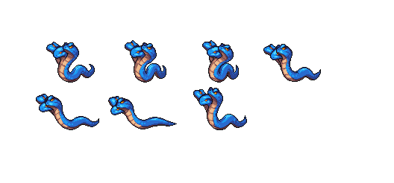

공격 컨셉 | 일반 공격

스킬 컨셉 | 스킬 없음

몬스터 배경 설정 | 지구로 넘어온 후 논산의 농약을 먹고 정처 없이 논산을 떠도는 뱀 몬스터이다. 머리가 3개 달려있어 사람을 찾기 용이해보이나 실제로는 시력이 나빠 일반 몬스터들과 동일하다. "쉭…쉬익..쉭…."

기획의도 | 논산에는 원래 뱀이 많다. 일반몬스터에 뱀이 들어가도 전혀 이상하지 않을 것 같다. 꽃뱀, 일반 뱀, 초록 뱀, 흰색 뱀.. 등 색깔만 변경하면 얼마든지 다른 뱀 종류로 변경이 가능하다. 몬스터의 강함을 생각한다면 (1~5)중 3의 정도라고 생각한다.

